상품제안서
알로 양면 발열 충전식 손난로 보조배터리 5000mAh | 상품코드: S20555

 |  |  |  |  |  |  | 02-713-8555 | www.synergygift.co.kr
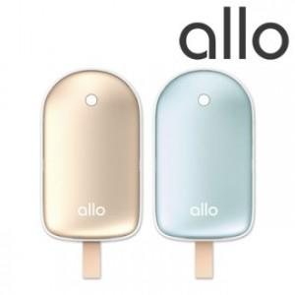

【상세/제작정보】 | 민트 품절

【인쇄/포장옵션】 | 레이저 / 포장지포장

【공급단가】 | 수량 | 30~ | 100~ | 500~ | 1,000~ | 2,000~
*VAT별도 | 단가 | 16,470원 | 16,080원 | 15,420원 | 15,020원 | 14,630원

【상품 URL】 | https://www.synergygift.co.kr:443/src/goods_detail.php?gdno=20555

